5S-K3 AUDIT OKT
TIM AUDIT DAN EVALUASI 5S - K3
PT. Chitose Internasional Tbk
LAPORAN PELAKSANAAN KEGIATAN GEMBA (TEMUAN KETIDAKSESUAIAN) IMPLEMENTASI 5S & K3 DI LAPANGAN
 | Validasi : | Dibuat dan dilaporkan oleh Gatria G. Rochmano
 |  | Diperuntukan kepada Bpk. Gunawan, Bpk Ruby, dan Ketua Tim 5S
Hari / Tanggal |  | : Selasa / 31 Oktober 2023 |  |  | 5S | 6
Waktu |  | : 8:30 s/d 9:44 WIB |  |  | K3 | 1

NO | AREA | PENANGGUNG JAWAB AREA | AOC AREA | FOTO TEMUAN KETIDAKSESUAIAN | PENJELASAN KONDISI KETIDAKSESUAIAN | ASPEK | RENCANA TINDAKAN PERBAIKAN KETIDAKSESUAIAN | ESTIMASI WAKTU PENYELESAIAN KETIDAKSESUAIAN | FOTO HASIL AUDIT SETELAH TANGGAL PENYELESAIAN | KETERANGAN

1 | CONST. NB & SO | ANDI SUGANDI | DEDI FIRMANSYAH | 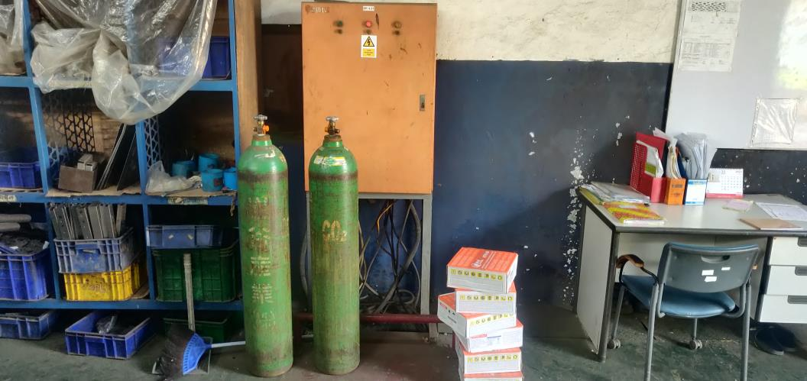 | Menyimpan barang yang menghalangi panel listrik, dan barang tersebut tabung gas yang dapat memberikan bahaya lebih jika panel listrik terjadi konslet dan terbakar serta barang disimpan pada tempat yang bukan seharusnya (PIC Area tersebut harus merelokasi barang di tempat seharusnya) | K3 | memindahkan barang-barang berbahaya maupun barang yang menhalangi panel listrik

2 | CONST. NB & SO | ANDI SUGANDI | DEDI FIRMANSYAH | 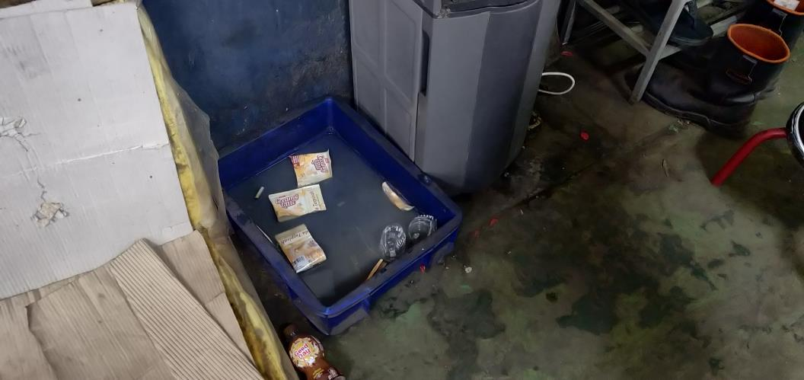 | Bekas Bungkus minuman, dibuang bukan pada seharusnya, sehingga terlihat kumuh serta berada di lokasi air minum bersih (PIC Area meminta ke Atasannya untuk segera berkoordinasi dengan HCGA dalam penyediaan tempat sampah berkategori) | 5S | Menyegerakan meminta untuk Penyediaan tempat sampah berkategori

3 | CONST. NB & SO | ANDI SUGANDI | DEDI FIRMANSYAH | 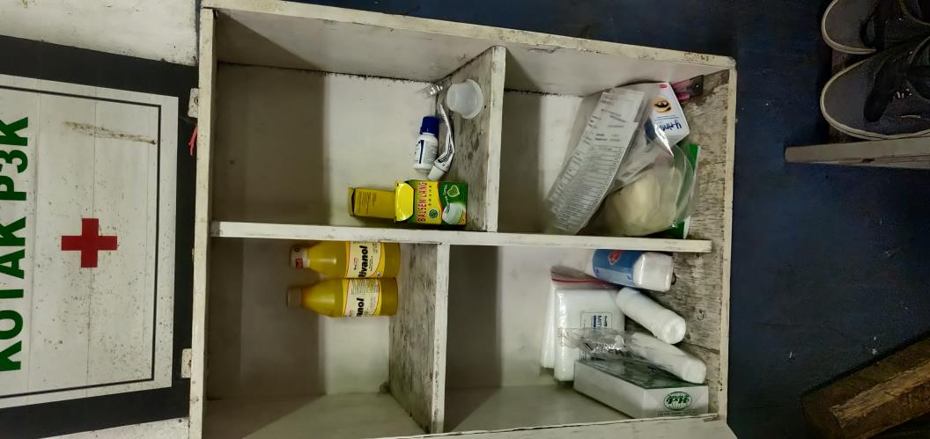 | Kotak P3K kotor tak terawat, dan agar setelah pakai dan terdapat obat yang habis untuk segera meminta refill ke bagian HCGA (PIC area meminta ke refill ke bagian HCGA serta menjaga kebersihan kotak P3K) | 5S | Membersihkan kotak P3K dan segera meminta refill tuk obat yang habis

4 | CONST. NB & SO | ANDI SUGANDI | DEDI FIRMANSYAH | 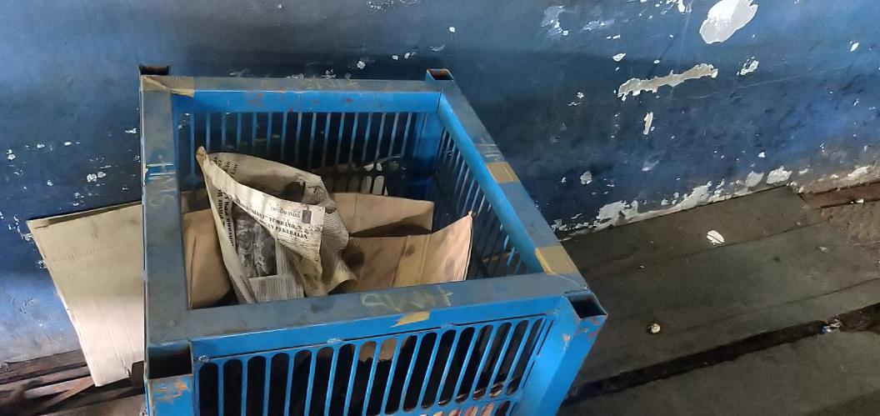 | Box besi milik Hinani terdapat dibelakang mesin press dan dijadikan tempat sampah (PIC area instruksikan tuk membersihkan box tersebut dari sampah, dan melapor ke bagian SCM untuk pengembalian box tersebut) | 5S | Bersihkan box dan lapor ke bagian terkait (SCM) untuk pengembalian Box tersebut

5 | CONST. NB & SO | ANDI SUGANDI | DEDI FIRMANSYAH | 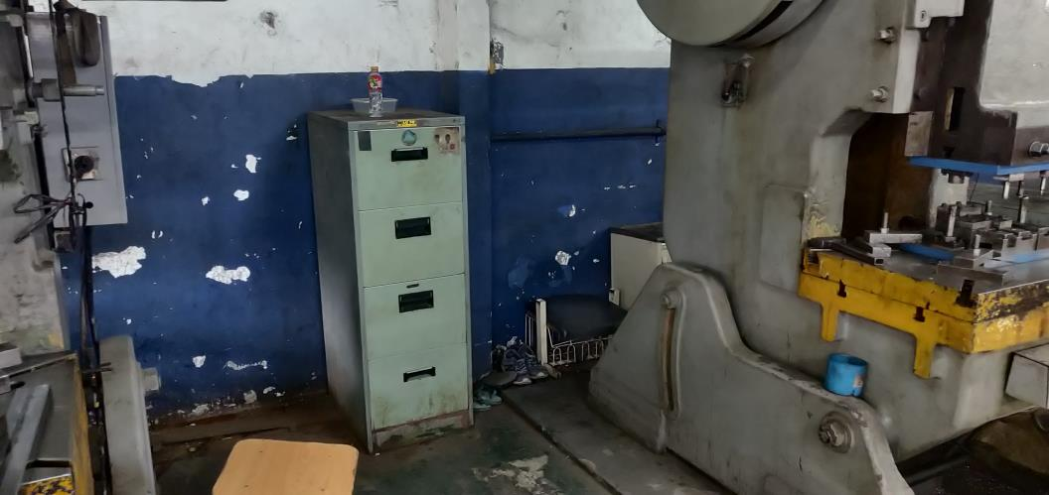 | jika memang terdapat Lemari (loker) tempat pakaian diarea kerja, agar di relokasi ke satu titik saja, jangan lebih dari satu titik, karena terkersan loker terdapat dimana-mana dan terlihat kumuh (PIC area instruksikan untuk memindahkan lemari ke tempat yang seharusnya) | 5S | Memindahkan lemari ke tempat seharusnya

6 | CONST. NB & SO | ANDI SUGANDI | DEDI FIRMANSYAH | 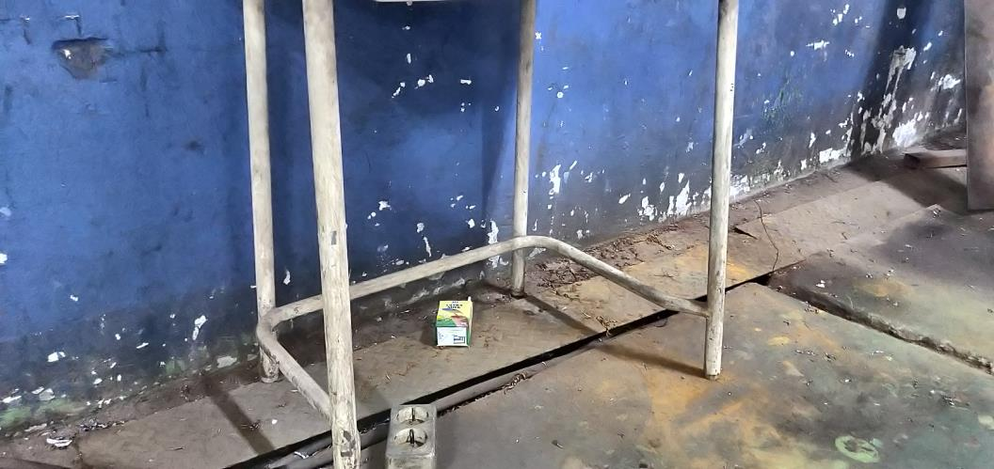 | Area kerja terdapat sampah bekas kemasan minuman dan terlihat kotor (PIC area agar intstruksikan jalankan jadwal piket kebersihan) | 5S | Lakukan jadwal kebersihan dengan benar dan serius

7 | CONST. NB & SO | ANDI SUGANDI | DEDI FIRMANSYAH | 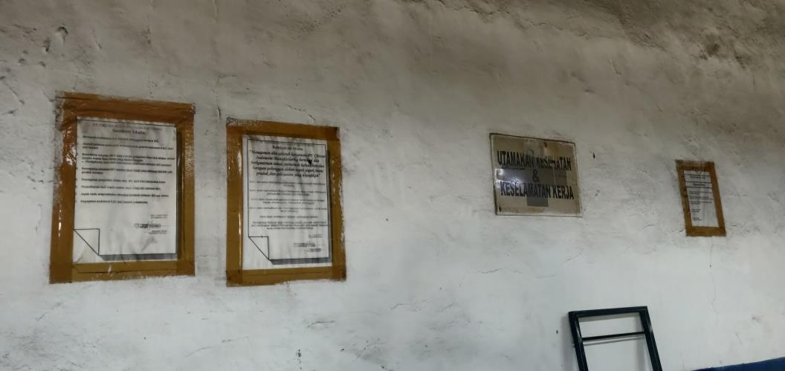 | Masih terdapat Flyer atau poster yang sudah lama dan tidak update (PIC area mencabut flyer atau poster yang sudah tidak relevan dengan kondisi saat ini) | 5S | Identifikasi area kerja dan dinding, lepas atau cabut Flyer dan poster yang sudah tidak update

